상품제안서
맞춤제작 모양쿠션 | 상품코드: S43176

 |  |  |  |  |  |  | 02-713-8555 | www.synergygift.co.kr
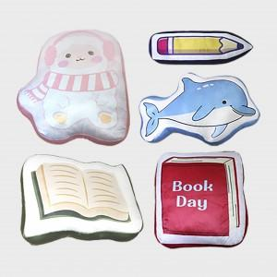 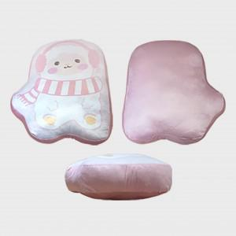 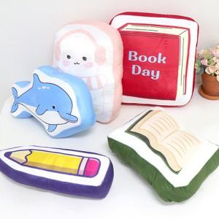

【상세/제작정보】 | <p><span style="font-size: 12pt;">별도 지정된 모양이 아닌 원하는 이미지의 모양에 맞춰 제작되는 쿠션입니다.</span></p><p><span style="font-size: 12pt;">권장 제작 사이즈는&nbsp;38cm​</span><span style="font-size: 12pt;">&nbsp;최대 폭&nbsp;</span><span style="font-size: 12pt;">높이를 기준으로 책정된 금액입니다.</span></p><p>&nbsp;</p><p><span style="font-size: 12pt;">해당 제품은 도안작성 및 가공 특징상 반드시 샘플을 제작한다음 제작해야합니다.</span></p><p><span style="font-size: 12pt;">샘플 비용은 별도문의 청구됩니다. </span>​&nbsp;</p>

【인쇄/포장옵션】 | DTP컬러전사 / OPP(비닐)

【공급단가】 | 수량 | 300~ | 500~ | 1,000~ | 3,000~ | 5,000~
*VAT별도 | 단가 | 13,200원 | 12,900원 | 12,700원 | 12,500원 | 12,300원

【상품 URL】 | https://www.synergygift.co.kr:443/src/goods_detail.php?gdno=43176

